测试用例
项目名称： | 软件特性测试
任务名称： | 0926 oE RISC-V 22.03版本Libreoffice特性测试
任务编号 | 用例编号 | 关联用例编号 | 关联需求 | 用例名称 | 优先级 | 用例描述 | 前置条件 | 环境配置 | 操作步骤 | 输入数据 | 预期结果 | 评判标准 | 其他说明 | 设计人员 | 设计时间 | 测试结果 | 测试结论 | 测试人员 | 测试时间 | 附件
1 | TC00001 |  | 安装卸载 | Libreoffice安装 | 高 | 通过命令行安装Libreoffice | 使用0926v0.2 oE RISC-V 22.03 xfce镜像启动 | 物理机：Ubunntu 22.04.1 LTS x86_64 QEMU 6.2.0（通过sudo apt install qemu-system-misc安装） | 1、点击桌面terminal图标 2、输入dnf install libreoffice后回车 |  | Libreoffice安装成功 | 是否有正确回显 |  | 程龙灿 | 2022-09-28 | 安装失败 | 不通过 | 程龙灿 | 2022-09-29
 | TC00002 |  |  | Libreoffice卸载 | 高 | 通过命令行卸载Libreoffice |  |  | 1、点击桌面terminal图标 2、输入dnf remove libreoffice后回车 |  | Libreoffice卸载成功 | 是否有正确回显 |  |  |  | 卸载失败 | 不通过 |  |  | 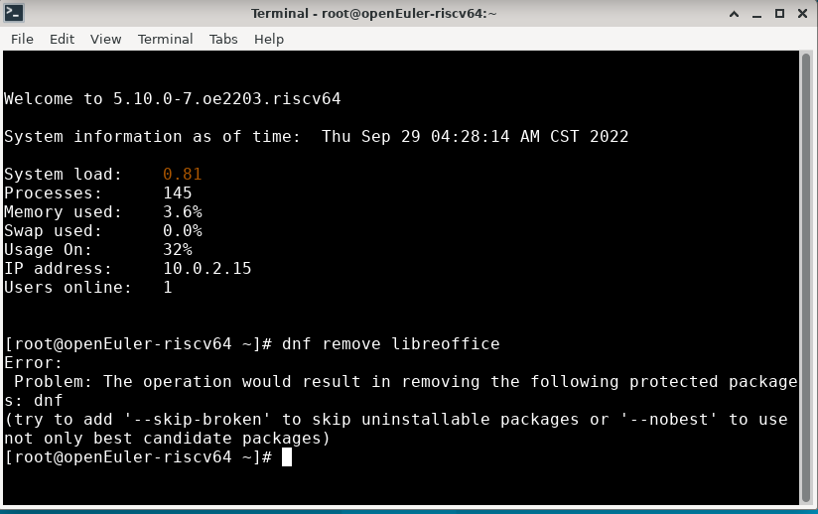
2 | TC00003 |  | 软件启动及使用 | 启动Libreoffice Write | 高 | 通过桌面图标启动Libreoffice Write |  |  | 1、右键桌面，依次点击Applications>office>Libreoffice Write |  | Libreoffice Write启动成功 | Libreoffice Write界面是否弹出 |  |  |  | 界面正常弹出 | 通过
 | TC00004 |  |  | Libreoffice Write使用 | 中 | Libreoffice Write基本功能使用 |  |  | 1、输入Libreoffice testing |  | 能够正常输入文字 | 主界面是否显示正确 |  |  |  | 功能正常 | 通过
 | TC00005 |  |  | Libreoffice Write保存 | 中 | Libreoffice Write保存功能测试 |  |  | 1、依次点击保存按键旁的三角>save as 2、修改文件命名为writetesting 3、点击保存 |  | 保存功能正常 | 文件夹是否有正确命名的文件 |  |  |  | 文件保存成功 | 通过
 | TC00006 |  |  | 启动Libreoffice Math | 高 | 通过桌面图标启动Libreoffice Math |  |  | 1、右键桌面，依次点击Applications>office>Libreoffice Math |  | Libreoffice Math启动成功 | Libreoffice Math界面是否弹出 |  |  |  | 界面正常弹出 | 通过 |  |  | 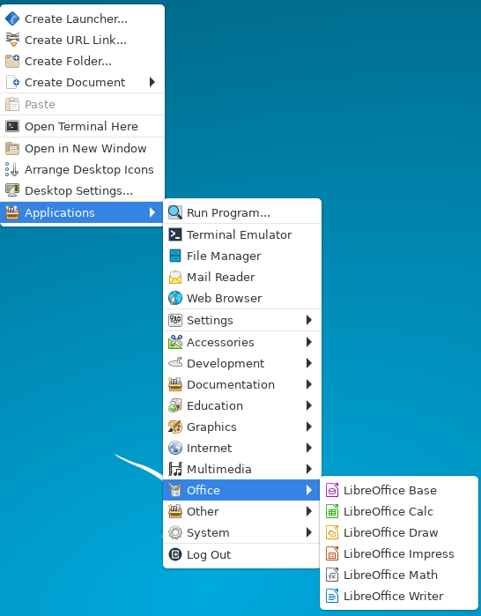
 | TC00007 |  |  | Libreoffice Math使用 | 中 | Libreoffice Math基本功能使用 |  |  | 1、在底部输入栏输入 a+b newling "="c+e times f sup3 |  | 能够正常输入公式 | 主界面显示公式是否正确 |  |  |  | 功能正常 | 通过 |  |  | 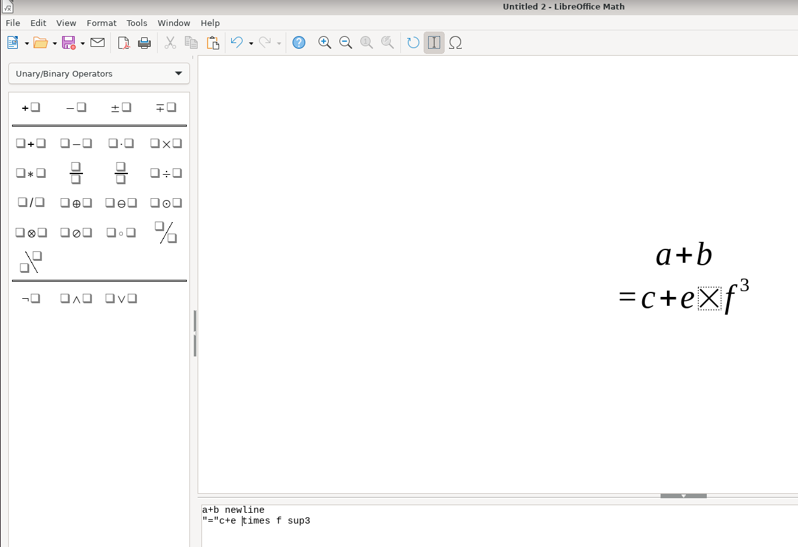
 | TC00008 |  |  | Libreoffice Math保存 | 中 | Libreoffice Math保存功能测试 |  |  | 1、依次点击保存按键旁的三角>save as 2、修改文件命名为mathtesting 3、点击保存 |  | 保存功能正常 | 文件夹是否有正确命名的文件 |  |  |  | 文件保存成功 | 通过
 | TC00009 |  |  | 启动Libreoffice Draw | 高 | 通过桌面图标启动Libreoffice Draw |  |  | 1、右键桌面，依次点击Applications>office>Libreoffice Draw |  | Libreoffice Draw启动成功 | Libreoffice Draw界面是否弹出 |  |  |  | 界面正常弹出 | 通过
 | TC00010 |  |  | Libreoffice Draw使用 | 中 | Libreoffice Draw基本功能使用 |  |  | 1、选择圆形绘制后选择长方形绘制 |  | 能够正常绘图 | 能否绘制图像 |  |  |  | 功能正常 | 通过 |  |  | 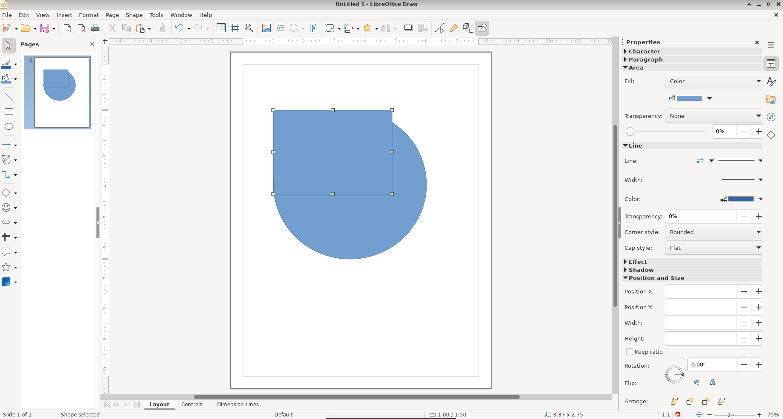
 | TC00011 |  |  | Libreoffice Draw保存 | 中 | Libreoffice Draw保存功能测试 |  |  | 1、依次点击保存按键旁的三角>save as 2、修改文件命名为drawtesting 3、点击保存 |  | 保存功能正常 | 文件夹是否有正确命名的文件 |  |  |  | 文件保存成功 | 通过
 | TC00012 |  |  | 启动Libreoffice Calc | 高 | 通过桌面图标启动Libreoffice Calc |  |  | 1、右键桌面，依次点击Applications>office>Libreoffice Calc |  | Libreoffice Calc启动成功 | Libreoffice Calc界面是否弹出 |  |  |  | 界面正常弹出 | 通过
 | TC00013 |  |  | Libreoffice Calc使用 | 中 | Libreoffice Calc基本功能使用 |  |  | 1、在表格第一行输入数字后下拉 |  | 能够正常制作表格 | 能否制作数字表格 |  |  |  | 功能正常 | 通过
 | TC00014 |  |  | Libreoffice Calc保存 | 中 | Libreoffice Calc保存功能测试 |  |  | 1、依次点击保存按键旁的三角>save as 2、修改文件命名为calctesting 3、点击保存 |  | 保存功能正常 | 文件夹是否有正确命名的文件 |  |  |  | 文件保存成功 | 通过 |  |  | 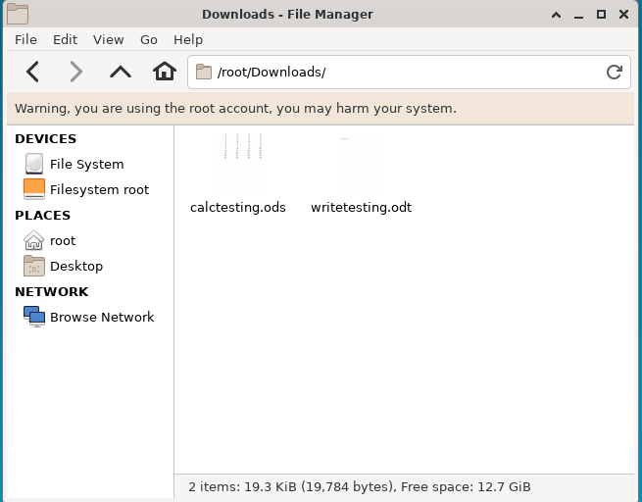
 | TC00015 |  |  | 启动Libreoffice Impress | 高 | 通过桌面图标启动Libreoffice Impress |  |  | 1、右键桌面，依次点击Applications>office>Libreoffice Impress |  | Libreoffice Impress启动成功 | Libreoffice Impress界面是否弹出 |  |  |  | 界面正常弹出 | 通过
 | TC00016 |  |  | Libreoffice Impress使用 | 中 | Libreoffice Impress基本功能使用 |  |  | 1、更改模板 2、输入测试文字 |  | 能够正常制作ppt | 能否输入文字内容以及更改模板 |  |  |  | 功能正常 | 通过 |  |  | 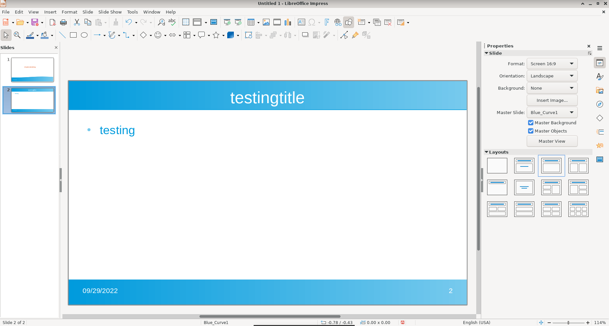
 | TC00017 |  |  | Libreoffice Impress保存 | 中 | Libreoffice Impress保存功能测试 |  |  | 1、依次点击保存按键旁的三角>save as 2、修改文件命名为impresstesting 3、点击保存 |  | 保存功能正常 | 文件夹是否有正确命名的文件 |  |  |  | 文件保存成功 | 通过 |  |  | 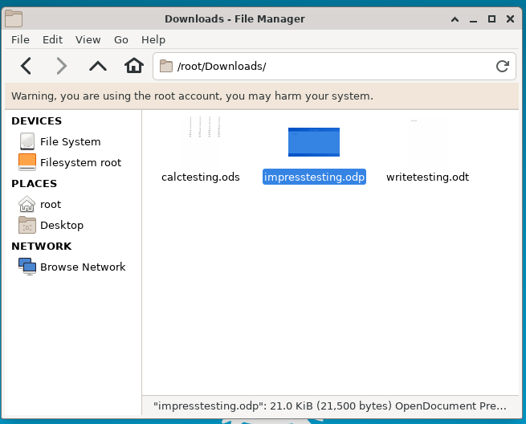
 | TC00018
 | TC00019
 | TC00020
 | TC00021
 | TC00022
 | TC00023
 | TC00024
 | TC00025
 | TC00026
 | TC00027
 | TC00028
 | TC00029
 | TC00030
 | TC00031
 | TC00032
 | TC00033
 | TC00034
 | TC00035
 | TC00036
 | TC00037
 | TC00038
 | TC00039

